Sheet1
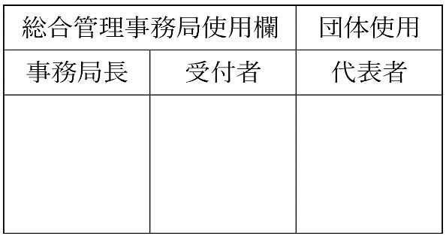
 | 枚目

福岡工業大学学生自治会 総合管理事務局 御中

電気製品使用許可願

以下の通り、当団体が貸与を受けている部室内で電気製品を使用したいので、許可をお願い致します。

記

 | 貸与部屋番号 |  | 団体名
No. | 電気製品名 | 型番 | 消費電力 | 所有 | 備考
1
2
3
4
5
6
7
8
9
10
11
12
13
14
15

 |  |  |  |  | 以上

㊞
 |  |  |  |  | 令和 年 月 日
 |  |  |  |  | 部室管理責任者

